Tarifas2021
INSTALLATION AND MAINTENANCE SERVICES (ver notas aclaratorias)
ITEM |  | EA | UNIT PRICE (USD)
1 | Servicio de instalación de tubing Capilar | Per Well | 2,906
2 | Servicio de desinstalación de tubing capilar | Per Well | 2,906
3 | Servicio Recuperacion/Instalación Tubing Capilar | Unitario | 4,359
4 | Servicio Capilar Cancelado en Pozo | Unitario | 1,776
5 | Servicio de limpieza interior y test de hermeticidad del Tubing capilar (Servicio de mantenimiento) | Per Well | 617

DOWNHOLE EQUIPMENT (ver notas aclaratorias)
ITEM |  | EA | UNIT PRICE (USD)
6 | Tubing capilar duplex 2205 1/4" x 0.035" Stainless steel. | Mts | 5.02
7 | **Carretel de 10.000 metros de tubing capilar dúplex 2205 ¼” x 0.035” stainless steel. | Mts | 50,200
8 | Válvula de inyección producto químico con doble válvula de retención, fabricado con el mismo o mejor material que el carretel. La conexión debe estar a prueba de vibraciones (ejemplo: autoclave, etc). Presion nececesaria para abrir sin exceder 2000 psi | Unitario | 1,024
9 | Válvula de retención adicional extra ABAC 5000 psi | Unitario | 57
10 | Barras de peso para ser conectadas debajo de la valvula para dar el peso y también para absorver el impacto. Fabricado con el mismo o mejor material que el carretel. La conexión debe estar a prueba de vibraciones (ejemplo: autoclave, etc) | Unitario | 217
11 | Colgador de tubing capilar doble pack off bridado inferioir en 2 1/16” | Unitario | 4,646.25
12 | Colgador de tubing capilar doble pack off bridado inferioir en 4 1/16” | Unitario | 6,205.50
13 | Colgador de tubing capilar doble pack off bridado inferioir en 3 1/8” | Unitario | 7,958.80
14 | Colgador de tubing capilar doble pack off bridado inferioir en 2 9/16” | Unitario | 5,986.83
15 | Colgador de tubing capilar doble pack off rosca 2 7/8” EUE inferior. | Unitario | 1,595.70
16 | Lump sum: Todos los accesorios de superficie necesarios para dejar como instalación final en el pozo (Manómetros de glicerina 5000 psi (cantidad 2),Válvula aguja 1/4” 5000 psi (cantidad 2),Conector T 5000 Psi (Cantidad 2), Tapón recto 5000 (Cantidad 2), Entrerosca 5000 psi (Cantidad 2), Grampa tipo cuello y de cisne salida del capilar desde colgador, Carteles de NO OPERAR VALVULAS). | Unitario | 508

TESTING SERVICES (ver notas aclaratorias)
ITEM |  | EA | UNIT PRICE (USD)
18 | Ensayo e Inyección de agente espumante via tubing capilar en pozo gasífero. Incluye: Servicio de tubing capilar, Memory gauge en fondo para monitoreo de presiones y temperatura, pluma de apoyo para posicionamiento de cabeza inyectora, cuatro personas afectadas al ensayo, unidad liviana de apoyo. (Con material propiedad de COMPAÑÍA) | Día | 4,154
19 | Ensayo e Inyección de agente espumante via tubing capilar en pozo gasífero. Incluye: Servicio de tubing capilar, Memory gauge en fondo para monitoreo de presiones y temperatura, Colgador de tubing capilar bridado, tubing capilar, pluma de apoyo para posicionamiento de cabeza inyectora, cuatro personas afectadas al ensayo, unidad liviana de apoyo. (Con material provisto por CONTRATISTA) | Día | 5,818
20 | Alquiler de Kit de Dosificación por 1000 lts | Día | 5.13
21 | Lump sum de todos los periféricos necesarios para realizar ensayo (generador, luminarias, Planta de tratamiento de efluentes, trailer vivienda y DTM ) | Día | 1,635
22 | Lump sum de todos los periféricos necesarios para realizar ensayo (generador, luminarias, Planta de tratamiento de efluentes, trailer vivienda y DTM) por 30 días | Unitario | 15,405

Notas aclaratorias:
Ítem N°8: El precio cotizado corresponde a una válvula con doble retención, de presión seteable. El precio de la versión alternativa en acero inoxidable AISI 316, con doble retención y sin seteo de presión, es de u$d/unidad 388,00.
Ítem N°3: El precio cotizado corresponde a la extracción e instalación del sistema capilar, en el mismo u otro pozo, durante la misma jornada o en la jornada siguiente.
Ítem N°5: El precio cotizado no incluye el servicio de extracción e instalación de sistema capilar.
Ítem N°18: El precio cotizado considera la grúa instalada en la unidad de capilares. No incluye grúas adicionales.
Ítem N°19: Ídem Ítem N°18
Ítem N°21: El precio cotizado incluye un solo equipo de iluminación equipado con cuatro reflectores direccionales.
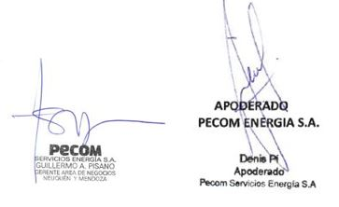
Ítem N°22: Ídem Ítem N°21

FA
Servicio
Índice | Incidencia % | Fecha base (Xo) | Fuente | Estructura de Costo
Dólar | 16.99% | Último día habil de septiembre-22 (USDo) | Cotización oficial billete BNA | Equipo DIS y Herramientas | Simulación de Incremento de Tarifas
IPIM | 28.41% | sep-22(IPIMo) | IPIM, Indec, Reportes mensuales | Mantenimiento de equipo DIS, vehiculos afrectados, insumos | Incidencia | Índice | Fecha Valor base | Valor base | Fecha Valor actualizado | Valor actualizado | Observación
MO | 50.09% | sep-22(MOo) | CCT petrólero de NQN | Componente de mano de obra del servicio | 28.41% | IPIM | Sep-22 | 1484 | Sep-22 | 1484 | El valor más actual es sep-22
GO | 4.51% | sep-22(GOo) | Gasoil Grado 3. Secretaría de Energia. Neuquén Petro Oeste. Gasoil grado 3. Precio s/impuestos | Combustibles y Lubricantes | 50.09% | MO | Sep-22 | 1.0000 | Nov-22 | 1.23 | De acuerdo con CCT | Nov
Coef de ajuste _{n}$=0,1699+\left(0,2841×\frac{{IPIM}_{n}}{{IPIM}_{o}}+0,5009×\frac{{MO}_{n}}{{MO}_{o}}+0,0451×\frac{{GO}_{n}}{{GO}_{o}}\right)×\frac{{TC}_{o}}{{TC}_{n}}$
 |  |  |  |  | 4.51% | GO | Sep-22 | 147 | Oct-22 | 158.2 |  | oct
 |  |  |  |  | 16.99% | USD | 2022-09-30 | 147.32 | 2022-10-31 | 156.9
 |  |  |  |  | Variación Nov22 respecto de Oct22 [%] |  |  |  |  |  | 6.072%

Materiales
Índice | Incidencia % | Fecha base (Xo) | Fuente | Estructura de Costo
IPIM | 10.00% | Último día habil de agosto-22 (USDo) | Cotización oficial billete BNA | Equipo DIS, equipo de dosificación
WPU101 | 90.00% | ago-22 (PPIo) | https://data.bls.gov/pdq/SurveyOutputServlet | Materiales para el pozo (Nota 1)

Coef de ajuste _{n}$=0,90×\frac{{WPU101}_{n}}{{WPU101}_{o}}+\left(0,10×\frac{{IPIM}_{n}}{{IPIM}_{o}}\right)×\frac{{TC}_{o}}{{TC}_{n}}$

Materiales DIS
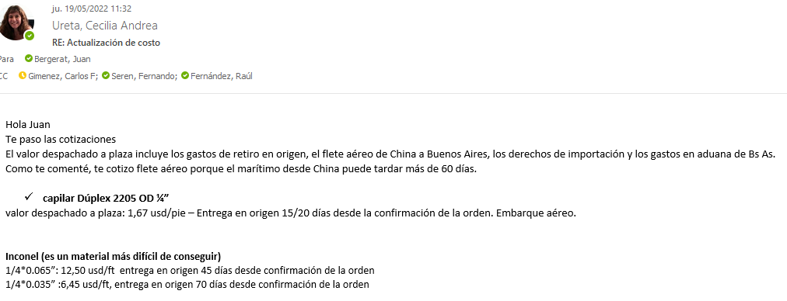
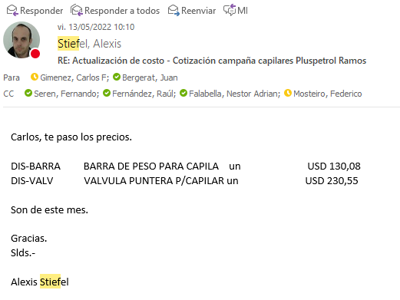
 |  |  |  |  |  | 10,344
 | Material | UM | Costo [USD/UM] | Fecha de actualización | Plazo de entrega/diponibilidad | Campaña CGC
 | Capilar duplex 2205 OD 1/4" (China) | metro | 5.48 | May-22 | aéreo 21 días. En ago 2.020 el costo del capilar era de 2,4 USD/metro aporx |  | 128%
 | Capilar duplex 2205 OD 1/4" (Webco USA) | metro | 4.59 | Jun-22 | Webco: plazo de entrega 23 semanas. Luego depende del transporte (A o M): máritimo 190 - 220 días
 | Capilar inconel (china) | metro | 45.28 | May-22 | aéreo 45 días
 | Capilar inconel (china) | metro | 25.43 | May-22 | aéreo 70 días
 | Colg rosc doble pack 2 1/16" 5Kpsi AA | UN | 3,439 | Dec-21
 | Colg rosc doble pack 2 9/16" 5Kpsi AA | UN | 3,938 | Dec-21
 | Colg rosc doble pack 3 1/8" 5Kpsi AA | UN | 4,463 | Dec-21
 | Colg rosc doble pack 4 1/16" 5Kpsi AA | UN | 5,119 | Dec-21
 | Colg rosc doble pack 2 1/16" 5Kpsi CC | UN | 4,478 | Dec-21
 | Colg rosc doble pack 2 9/16" 5Kpsi CC | UN | 4,988 | Dec-21
 | Colg rosc doble pack 3 1/8" 5Kpsi CC | UN | 5,303 | Dec-21
 | Colg rosc doble pack 4 1/16" 5Kpsi CC | UN | 5,644 | Dec-21
 | Colg brid doble packoff 4 1/16" 5Kpsi AA | UN | 5,119 | Dec-21
 | Colg brid doble packoff 4 1/16" 5Kpsi CC | UN | 5,644 | Dec-21
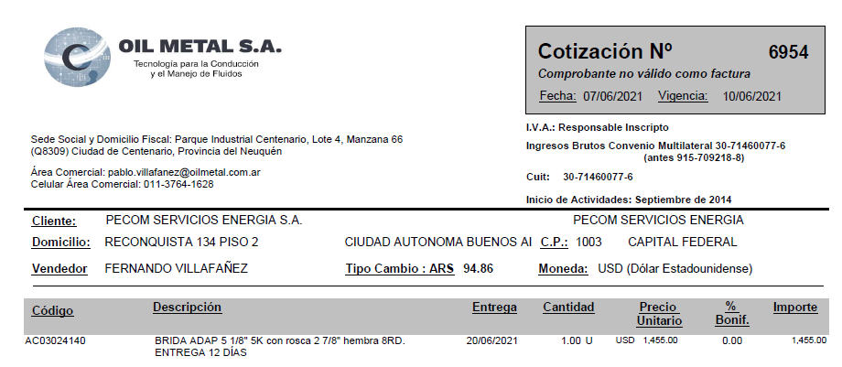
 | Colg. brid doble packoff 2 1/16" 10Kpsi | UN | 4,300 | Dec-21
 | Colg. brid doble packoff 2 9/16" 10Kpsi | UN | 4,909 | Dec-21
 | Colg. brid doble packoff 4 1/16" 10Kpsi | UN | 5,549 | Dec-21
 | Colg. brid doble packoff 5 1/8" 10Kpsi | UN | 6,379 | Dec-21
 | Hanger 2 7/8 doble pack off roscado | UN | 1,750 | Sep-21
 | Buje 2 7/8 a 2 1/16 rosca | UN | 225 | Dec-21
 | Buje 2 7/8 a 4 1/16 brida | UN | 326 | Dec-21
 | Colg. brid doble packoff 4 1/16" 10Kpsi brida | UN | 5,285 | Dec-21
 | Buje 3 1/2 27/8 (OCt21) | UN | 620 | Dec-21 |  | 1
 | Memory Gauges | UN | 1,089 | Dec-21
 | Barra de Peso | UN | 140 | May-22 |  | 1
 | Válvula Puntera | UN | 231 | Jun-22 |  | 1
 | Válvula Seteables | UN | 750 | Jul-21
 | Brida Adaptadora 5 1/8 5K con rosca 2 7/8 hembra 8RD | UN | 1,455 | Jul-22
 | Brida Adaptadora 3 1/8 5K con rosca 2 7/8 | UN | 446 | Mar-22
 | Brida Adaptadora 2 9/16 5K RX27X | UN | 320 | Mar-22
 | BA 4 1/16 | UN | 1,552 | Sep-22
 | BA 2 1/16 | UN | 1,215 | Sep-22
Colgador o Hanger Pack off 2.875” conexión inferior roscada 5000 psi. | Colgador o Hanger Pack off 2.875” conexión inferior roscada 5000 psi. | UN | 1,950 | Jul-23 | Mail Fer | 1
 | Kit reparación colgador | UN | 226 | Jun-21
 | Centralizadores 25 mm | UN | 133 | Jun-21 |  | 0.5
 | Puntera espacial tipo pera | UN | 165 | Jun-21 |  | 1
 | Barra de peso articulada | UN | 846 | Jun-21 |  | 0.5
 | Accesorios instalación superficie | UN | 557 | Jun-21 |  | 1
 | Guia Capilar | 1
 | Valvula aguja 1/2 NPT MH ABAC | 1
 | Valvula aguja 1/4 NPT MH ABAC | 2
 | Conector recto 1/4 NPT-OD AISI 316 | 2
 | Válvula ABAC 5KPSI | 1 | 39
 | Skid de Dosificación | 1 | 6,192 |  |  | 1 | 0.59860798008
 | CT 1000 litros, estructura reforzada formingplast | 1 | 265 | 11-7-22 (Norpatagónica-IBC reacondicionado: 265 USD)
 | Bandeja de 1.000 ltrs | 1 | 662
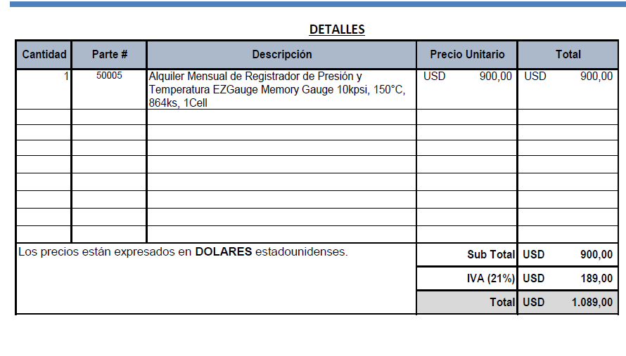
 | Estructura soporte | 1 | 662 | 28-6-22. Contreras: estructura + bandeja: 172mil
 | Bomba DSVC DEN/S 10 o 15 | 1 | 1,870
 | Buje reducción PVC 2" M a 17"" H | 1 |  | aprox. + 1.000
 | Niple de 1/2" PVC | 1
 | Codo MH 1/2" PVC | 1
 | UD 1/2" PVC | 1
 | Válvula esférica 1/2" Bronce | 1
 | Filtro Y 1/2" Bronce | 1
 | Visor calibrado CT1000lts | 1
 | Buje acero inox. 17"" M a 3/8" H | 2
 | Caño acero inox. 3/8" [metro] | 2
 | Valvula reguladora 67 FR | 1
 | Equipo separador bifásico con accesorios 10Kg/cm2 100SM3/H | 1 | 1,734 | Rodolfo Soto. Aprox. may-21

 | Equipo DIS | UN | 500,000 | Mar-21
 | Equipo Bombeador 2000 psi | UN | 255,000 | Mar-21
 | Equipo Bombeador 8000 psi | UN | 374,843 | Mar-21
 | Equipo de medicion de parmetros de inyección | UN | 5,253 | Mar-21
 | Equipamiento camion de batch y reposición | UN | 21,640 | Mar-21
 | Equipamiento camion de batch y reposición con hidrogua | UN | 68,640 | Mar-21
 | Caja playa (2,60 x 5,40 mt) | UN | 7,849 | Mar-21
 | Bomba Jacto JP150 450 lbs / 100 l/min | UN | 2,473 | Mar-21
 | Sistema Hidraulico (Toma de fuerza, motor, comando y bomba hidr., conexiones) | UN | 4,301 | Mar-21
 | Accesorios (Slinga, matafuego, Carretel, mangueras, etc) | UN | 5,376 | Mar-21
 | Hidrogrua de 12 TN | UN | 47,000 | Mar-21
 | Caudalimetro a turbina 20 a 200 lpm | UN | 1,640 | Mar-21
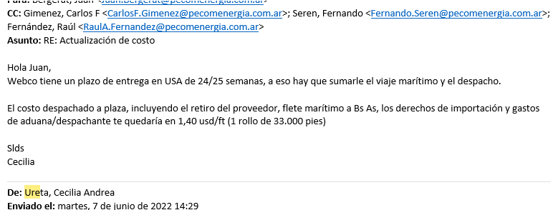
 | Bomba a piston Calipso 1700 lbs / 110 l/min | UN | 4,250 | Mar-21

